상품제안서
로고인쇄 마스크 (KF94/KFAD) | 상품코드: F18614

 |  |  |  |  |  |  | 02-412-0044 | www.easy1.co.kr
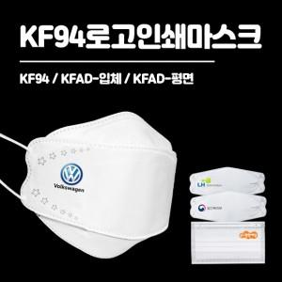

【상세/제작정보】 | 무독성잉크사용 디지털인쇄 기법으로 선명한 칼라인쇄 식약처허가 KF마스크!

【인쇄/포장옵션】 | 풀칼라 / OPP(비닐)

【공급단가】 | 수량 | 1,000~ | 3,000~ | 5,000~ | 10,000~ | 20,000~
*VAT별도 | KF-AD(평면) | 570원 | 550원 | 530원 | 510원 | 490원
 | KF-AD(입체) | 580원 | 560원 | 540원 | 520원 | 500원
 | KF94 | 600원 | 580원 | 550원 | 530원 | 510원

【상품 URL】 | https://easy1.co.kr:443/src/goods_detail.php?gdno=18614

